总概念
游戏制作尺寸苹果6：750x1334竖屏

 | 1080x1920

开心水滴

核心消除爬塔玩法
排行榜、好友系统

类似于开心消消乐的玩法，爬塔，关卡不断的往上走，当然我们包装成不一样的故事背景。如果有好友也要现实好友所在位置，当然前期要推荐机器人给玩家加好友。

消除规则
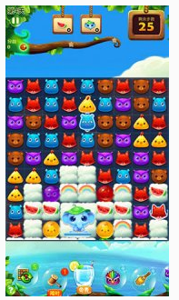
基本玩法规则

消除格子：9x9

胜利规则：在所给的10滴水的机会下，将所有水滴消除完即胜利。如果没有消除完即失败

一、水滴有4种状态：小水滴---中水滴---大水滴---完整水滴
小水滴加一滴水变中水滴，中水滴加一滴水边大水滴，以此类推成长。。。。。

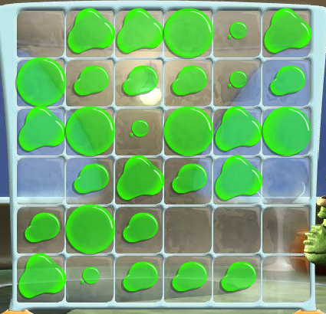
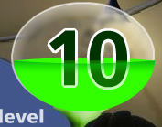

二、玩法：1、用手指点击一次框框里的水滴表示为加一小滴水，即变一种形态
 | 完整水滴用手指点一次会破掉变成4点小水滴往横竖4个方向发射，当碰到其他水滴将成长一个形态，
 | 如遇到完整水滴，水滴会破掉。如果没有碰到水滴即撞墙壁

 | 2、默认给10次用手指点击，即加小滴水的机会。如果一个水滴破掉，发出的水滴同时将两个以上水滴击破奖励一次水滴机会

格子排布做成可配置

三、道具： | 1、消除道具---直接把水滴消除掉
 | 2、水袋道具---再加2次点击加水
 | 3、换位道具---两个水滴位置互换
 | 4、融合道具---将两个水滴合成一个

四、胜利可获得1-3颗星\金币
星星规则： | 暂定200分为1星， | 1500分为2星 | 2500分为3星（之后应该要根据关卡难度调整每关的3星条件，弄成分值可配置）

进阶玩法规则(5关之后出现的玩法)

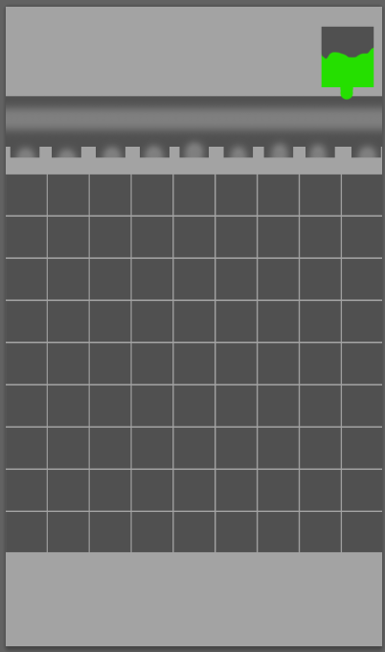
 |  |  |  | 水的总量比如20滴水量（可配置）

 |  |  |  |  | 水管会掉下水来，当最上一排有空位的时候水管会有水滴掉下来

 |  |  |  |  | 如果发射的小水珠一回合连击击打水管口,规则：被击打3次出橙色汽水、4次蓝色汽水、5次紫色

 |  |  |  |  |  | 橙色汽水点破则往8个方向发射水珠

 |  |  |  |  |  | 蓝色汽水点破则把横2个方向的所有水击破

 |  |  |  |  |  | 紫色汽水点破则把横竖4个方向的所有水击破

计分规则：

 | 1、基础分数
 | 普通击破加一个5分
 | 结束时剩余水滴，每滴加200分
 | 连击次数第一次（即为击破第2个）加50分，第2次加100分。。。。公式：（1+X）*50
 | 一次性击破2个水个滴60分 击破3个水滴120分 击破4个水滴180 公式：X*60

 | 2、特效消除得分

 | 橙色：连续得分*2
 | 蓝色：连续得分*2.5
 | 紫色：连续得分*3

关卡框架设定
封顶关卡有个进度条，提示当达到100人通关，将开启新征程

 | 第一版封顶50关
开锁条件150颗星星

 |  | 关卡规则：
 |  |  | 1、每10级一个阶段有锁，达到开锁条件可玩下玩
 |  |  | 2、15级开始每10级有隐藏关卡，可获得道具。（关卡只可玩一次）
45关3星通关有隐藏关卡，可获得道具
 |  |  | 隐藏关卡奖励办法是根据通过分数决定道具数量，结束是提示是否重玩

开锁条件115颗星星
关卡树上显示自己和好友达到的位置，如有重叠显示最近达到这个位置的好友（显示头像和名称，还有6字内的个性签名）
40关

35关3星通关有隐藏关卡，可获得道具

开锁条件75颗星星
30关

25关3星通关有隐藏关卡，可获得道具
第三个疲惫期，提供活动开启，极限玩法，获得金币，金币可购买道具

开锁条件35颗星星
20关

玩家第二个疲惫期，关卡非常容易消除且连续爆炸，爽快，最后获得三星通关，提供道具玩法，刺激玩家新的体验
15关3星通关有隐藏关卡，可获得道具

开锁条件10颗星星
第10关开锁后，刺激期，提供添加好友功能开放
10关

5关玩家第一个疲惫期，提供进阶玩法，刺激玩家新的体验

极限模式
极限模式玩法介绍：

规则：
只有10滴水滴机会，通关后接着上一关的水滴机会通下一关，直到水滴用完关卡失败位置

关卡消耗三倍体力 普通关卡体力*3

关卡只获得金币，一次性通关越多，获得金币越高

金币=关卡*300金币+关卡*50金币

关卡上显示自己和好友达到的位置，如有重叠显示最近达到这个位置的好友（显示头像和名称，还有6字内的个性签名）

